Oppgave 2
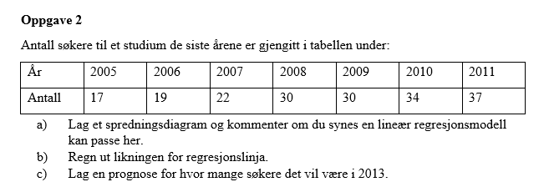
x | y
0 | 17
1 | 19
2 | 22
3 | 30
4 | 30
5 | 34
6 | 37

a)
Antall søkere til et studium

$$\hat{Y}=\hat{B_{0}}+\hat{β_{1}}x$$
$$\hat{B_{0}}≈16,5 og \hat{β_{1}}≈3,5$$
$$\hat{Y}=16,5+3,5x$$
x=8 svarer til året 2013.
$$\hat{Y}\left(8\right)=16,5+3,5∙8≈45$$
Svar: ifølge modellen forventet antall søkere i 2013 er ca. 45.
b)
 |  | 3.5
 |  | 16.5

c)

 |  | 44.5

